Estadísticas
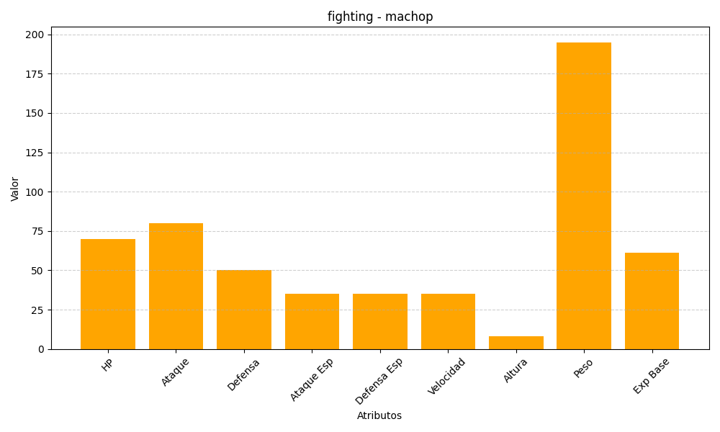
ID | Nombre | Tipo | HP | Ataque | Defensa | Ataque Especial | Defensa Especial | Velocidad | Altura | Peso | Experiencia Base
66 | machop | fighting | 70 | 80 | 50 | 35 | 35 | 35 | 8 | 195 | 61

